Dimensionamento
Pedro Kzan - Eng. Elétrica | EESC USP

Dimensionamento de Sistema Fotovoltaico ON-GRID para usuário micro ou minigerador com Payback - Dimens. Inicial

 | À direita das células preenchíveis, seguem explicações. |  |  |  | Legenda: | Dados alteráveis:
Dados Indicados (inputs) |  |  |  |  |  | Dados fixos:
Classe do Usuário |  |  | A |  | Disponível na conta de energia, assim como o modelo tarifário. |  |  |  | Grupo B: tensão menor que 2,3kV
Modelo tarifário |  |  | Verde |  |  |  |  |  | Grupo A: tensão maior que 2,3kV
Cidade |  |  | São Carlos
Tmin |  |  | 5 | ºC. |  | Energia de Custo de Disponibilidade (Grupo B): |  | Sistema monofásico: 30kWh
Latitude |  |  | 23 | º/Sul. |  |  |  | Sistema bifásico (3 fios): 50kWh
Longitude |  |  | 48 | º/Oeste. |  |  |  | Sistema trifásico: 100kWh
Irradiação Solar (GHI) |  |  | 5.21 | *Sundata.
(Grupo B) custo consumo TUSD (R$/kWh) |  |  |  | Da conta de energia, disponível lá ou publicamente pela concessionária. *Se for tarifa branca, escolher o horário fora de ponta para facilitar cálculo. Espere um retorno 5-9% maior na realidade
(Grupo B) custo consumo TE (R$/kWh) |  |  |  | Se não há TUSD e TE separados na conta de energia, considere TE=TUSD.
(Grupo A) c. cons. Fponta TUSD cheio (R$/kWh) |  |  | 0.16416 | TE: custo da energia; TUSD: custo do transporte dela.
(Grupo A) c. cons. Fponta TE cheio (R$/kWh) |  |  | 0.27282 | https://portalrelatorios.aneel.gov.br/luznatarifa/basestarifas |  |  | *Por fins de aproximação, desconsidero a ponta para o cálculo de Payback pois em Pernambuco ponta começa às 17:30, mas no horário a geração é tão pouca que desconsidero para facilitar cálculos.
(Grupo A) c. cons. Fponta TUSD SCEE (R$/kWh) |  |  | 0.16416 | *Energia injetada
(Grupo A) c. cons. Fponta TE SCEE (R$/kWh) |  |  | 0.03736
(Grupo A) c. demanda geração TUSDG (R$/kWh) |  |  | 12.33
Fio B |  |  |  | https://institutosolar.com/como-calcular-o-valor-do-fio-b-para-energia-solar/#:~:text=Para%20se%20obter%20o%20valor,Tarifas%20%3E%3E%20Relat%C3%B3rios%20e%20Indicadores.
Porcentagem fio B |  |  | 90% | 90% = base 2029, irá mudar com nova resolução ANEEL
Energia Mensal (EM) |  |  | 20000 | kWh/mês.
Eficiência do sistema todo (ηsis) |  |  | 0.8 | Escolher entre [0,7-0,9] -> perdas surgem de temperatura, inversor, sujeira/poeira, cabeamento, mismatch, sombreamento, degradação.
Potência do Painel (PMOD) |  |  | 555 | W -> escolha do projetista.
Sobrecarga do Inversor (PCC/PCA) |  |  | 1.15 | Escolher entre [1-1,25] -> conferir no manual do inversor.
Tensão em Vazio do Módulo |  |  | 49.6 | V vide datasheet do módulo.
Coeficiente de temperatura do módulo (α) |  |  | -0.0029 | Vide datasheet do módulo.
Nº de MPPTs do Inversor |  |  | 29 | Conexões no inversor.

Dimensionamento Preliminar (outputs)
Consumo de energia do cliente |  |  | 20000 | Energia média mensal (kWh/mês) obtida da conta de energia; média dos últimos 12 meses.
(Grupo B) Custo de energia consumida |  |  | 0 | R$/kWh.
(Grupo B) custo de energia injetada |  |  | 0 | R$/kWh.
(Grupo A) custo E consumo Fponta |  |  | 0.43698 | R$/kWh.
(Grupo A) custo energia injetada |  |  | 0.152272 | R$/kWh. Desconsiderar se é grupo B
(Grupo A) Demanda de geração contratada ótima |  |  | 139.47391304 | kW, aproximado
Potência Fotovoltaica teórica |  |  | 159948.82 | W; PFV=1000*EFV/(30*GHI*ηsis).
Número de módulos |  |  | 289 | (Arredondado pra cima).
Nº de módulos/Nº de MPPT |  |  | 10
Potência Fotovoltaica real |  |  | 160395 | W (com nº inteiro de módulos).
Potência do Inversor em CA |  |  | 139473.91304 | W; aproximado.
Energia Fotovoltaica real |  |  | 17439.818087 | kWh; Geração estimada, a potência é a nominal do inversor
Tensão máxima por MPPT |  |  | 524.768 | Conferir datasheet e ver se o inversor suporta, precisa de VMPPTmax_Inverter_Datasheet > do que este valor.
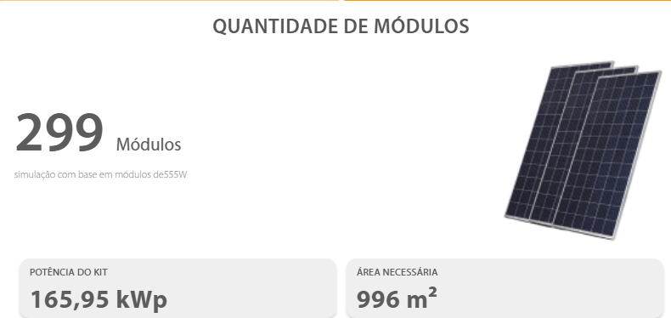
Inclinação ideal |  |  | 28 | º/Norte; escolha ótima se for possível escolher a inclinação (compensa pela inclinação da latitude).

Custos
Equipamento |  |  | Quantidade | Custo unitário | Custo total
Módulo Fotovoltaico Longi Solar 550W |  |  | 10 |  | R$ -
Inversor WEG SIWM300H M050 5kW |  |  | 1 |  | R$ -
String box |  |  | 1 |  | R$ -
Conjunto conector |  |  |  |  | R$ -
Cabo solar |  |  | 50 |  | R$ - | (metros)
Cabo solar |  |  | 50 |  | R$ -
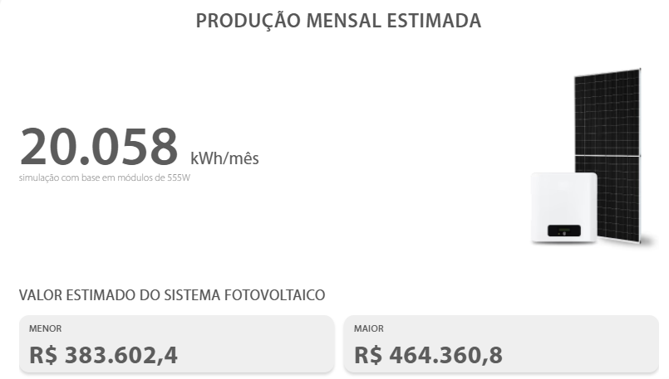
Preço total conjunto estimado |  |  | 1 |  | R$ - | *fonte: estimativa via preços em PortalSolar.com.br
Grampo intermediário |  |  |  |  | R$ -
Grampo terminador |  |  |  |  | R$ -
Hook de aço Kit |  |  |  |  | R$ -
Emenda perfil |  |  |  |  | R$ -
Grampo de aterramento |  |  |  |  | R$ -
Abraçadeira cabos |  |  |  |  | R$ -
Clip de aterramento |  |  |  |  | R$ -
Perfil de Alumínio Anodizado p/ módulos |  |  |  |  | R$ -
Eletrobox (quadro CA) e outros |  |  |  |  | R$ -
 |  |  | Preço Distribuído (1) |  | R$ 0.00 | Preço item a item.
 |  |  | Preço Concentrado (2) |  | R$ 420,000.00 | Preço de um kit solar pronto.
 |  |  | Escolher (1) ou (2) |  | 2

 |  |  | Valor do material |  | R$ 420,000.00
 |  |  | Transporte (10% do valor do material) |  | R$ 42,000.00
 |  |  | Estudos e Análises |  | R$ 7,000.00
 |  |  | Ligação à rede e mão de obra |  | R$ 5,000.00
 |  |  | Outro |  | R$ -
 |  |  | Desconto |  | R$ -
Valor do Investimento |  |  |  | Total: | R$ 474,000.00
Avaliação Econômica
Custo / Watt-pico |  | 2.9552043393 | /Wp | Quanto menor, melhor

*É estimado que com BESS instalado e estratégia de usar para autoconsumo e evitar pagar FioB ajude ainda mais a valorizar o projeto.

*Para sistemas do grupo A, o aproveitamento monetário é muito maior suprindo autoconsumo - recomendável instalar BESS.

*O preço dos kits solares têm diminuído e a energia tem se valorizado mais nos últimos anos

Payback
Viabilidade Econômica
 |  |  |  |  | Dados alteráveis: |  |  |  |  |  | Células Auxiliares + Porcentagem FioB (desconta na injetada)
Fatores de Influência Adotados |  |  | Valor |  | Dados fixos: |  |  |  |  |  | TE_ef cheio | 0.27282 | TE_ef SCEE (GA) | 0.03736
Previsão de aumento do custo Energia |  |  | 7.50% | /ano |  | Baseado no aumento médio do custo da energia nos últimos anos. |  |  |  |  | TUSD_ef cheio | 0.16416 | TUSD SCEE (GA) | 0.16416
Taxa de Autoconsumo |  |  | 75% | *Qnt. geração usada para suprir o próprio consumo, não injetada - residência, escolher entre 20-40% se não houver armazenamento (BESS); com BESS, depende da estratégia adotada no sistema. |  |  |  |  |  |  | FioB_ef | 0 | *Base para uso futuro
Taxa de Desconto |  |  | 10% | /ano |  | Taxa usada para cálculo do Fluxo Descontado e VPL. |  |  |  |  | Porcentagem Fio B | 90% | 90% = base (2029) até nova resolução ANEEL. *Base para uso futuro
Vida útil do inversor |  |  | 15 | anos |  | Estimativa.
Custo de manutenção em relação à economia anual |  |  | 1% | Em torno de 1%-5% do custo de Energia Gerada para limpeza do módulos.
Custos total do inversor em relação à economia anual |  |  | 70% | Em torno de 30-70%. Apenas para efeitos de troca do inversor após a vida útil.
Perda de eficiencia do painel |  |  | 2.00% | 1º ano.
Perda de eficiencia do painel (outros anos) |  |  | 0.80% | 2º ano em diante.
Cenário: Pessimista (1); Base (2); Otimista (3) |  |  | 2 | *Será decidido pela ANEEL nova valorização da energia injetável. Escolhi cenário 1: só vale TE; cenário 2: TE+TUSD(1-FioB%); cenário 3: preço cheio, TE+TUSD (teto, benefícios).
FioB% do TUSD (estimativa geral) |  |  | 30% | Pois o FioB é uma tarifa baseada na TUSD. Conforme TUSD aumenta de valor, FioB também aumenta e pode mudar de forma independente por outras dinâmicas
 |  |  |  |  |  |  |  | Payback simples |  | Payback descontado (supondo desvalorização)
Payback simples
 | Ano | Energia Anual Gerada (kWh) | Custo do kWh de Energia Consumida (R$) | Custo do kWh de Energia Injetada (R$) | Economia (R$) | Manutenção (R$) | Fluxo de Caixa Anual (R$) | Fluxo Acumulado (R$) | Fluxo Descontado (R$) | Fluxo Descontado Acumulado (R$)
 | 0 |  |  |  |  |  | -474000.00 | -474000.00 | -474000.00 | -474000.00
 | 1 | 209277.81704 | 0.43698 | 0.152272 | 76554.45 | 765.54 | 55152.35 | -418847.65 | 50138.50 | -423861.50
 | 2 | 205092.2607 | 0.4697535 | 0.1636924 | 80650.12 | 806.50 | 59207.06 | -359640.60 | 48931.45 | -374930.05
 | 3 | 203418.03817 | 0.5049850125 | 0.17596933 | 85991.13 | 859.91 | 64494.66 | -295145.94 | 48455.79 | -326474.26
 | 4 | 201743.81563 | 0.54285888844 | 0.18916702975 | 91679.64 | 916.80 | 70126.28 | -225019.66 | 47897.19 | -278577.07
 | 5 | 200069.59309 | 0.58357330507 | 0.20335455698 | 97737.72 | 977.38 | 76123.78 | -148895.87 | 47266.88 | -231310.19
 | 6 | 198395.37056 | 0.62734130295 | 0.21860614875 | 104188.82 | 1041.89 | 82510.37 | -66385.50 | 46574.95 | -184735.23
 | 7 | 196721.14802 | 0.67439190067 | 0.23500160991 | 111057.81 | 1110.58 | 89310.67 | 22925.17 | 45830.50 | -138904.74
 | 8 | 195046.92548 | 0.72497129322 | 0.25262673065 | 118371.08 | 1183.71 | 96550.81 | 119475.98 | 45041.67 | -93863.07
 | 9 | 193372.70295 | 0.77934414021 | 0.27157373545 | 126156.65 | 1261.57 | 104258.52 | 223734.50 | 44215.79 | -49647.28
 | 10 | 191698.48041 | 0.83779495073 | 0.29194176561 | 134444.21 | 1344.44 | 112463.21 | 336197.71 | 43359.44 | -6287.84
 | 11 | 190024.25788 | 0.90062957203 | 0.31383739803 | 143265.28 | 1432.65 | 121196.07 | 457393.78 | 42478.48 | 36190.64
 | 12 | 188350.03534 | 0.96817678994 | 0.33737520289 | 152653.26 | 1526.53 | 130490.16 | 587883.94 | 41578.19 | 77768.83
 | 13 | 186675.8128 | 1.0407900492 | 0.3626783431 | 162643.56 | 1626.44 | 140380.57 | 728264.51 | 40663.25 | 118432.08
 | 14 | 185001.59027 | 1.1188493029 | 0.38987921884 | 173273.74 | 1732.74 | 150904.45 | 879168.96 | 39737.86 | 158169.93
 | 15 | 183327.36773 | 1.2027630006 | 0.41912016025 | 184583.58 | 131054.34 | 32892.68 | 912061.64 | 7874.25 | 166044.18
 | 16 | 181653.14519 | 1.2929702256 | 0.45055417227 | 196615.23 | 1966.15 | 174012.51 | 1086074.15 | 37870.19 | 203914.37
 | 17 | 179978.92266 | 1.3899429926 | 0.48434573519 | 209413.34 | 2094.13 | 186682.64 | 1272756.79 | 36934.17 | 240848.54
 | 18 | 178304.70012 | 1.494188717 | 0.52067166533 | 223025.20 | 2230.25 | 200158.39 | 1472915.19 | 36000.25 | 276848.78
 | 19 | 176630.47758 | 1.6062528708 | 0.55972204023 | 237500.90 | 2375.01 | 214489.33 | 1687404.52 | 35070.72 | 311919.50
 | 20 | 174956.25505 | 1.7267218361 | 0.60170119324 | 252893.44 | 2528.93 | 229727.94 | 1917132.46 | 34147.59 | 346067.10
 | 21 | 173282.03251 | 1.8562259738 | 0.64682878274 | 269258.91 | 2692.59 | 245929.76 | 2163062.22 | 33232.63 | 379299.73
 | 22 | 171607.80998 | 1.9954429218 | 0.69534094144 | 286656.68 | 2866.57 | 263153.55 | 2426215.77 | 32327.35 | 411627.08
 | 23 | 169933.58744 | 2.145101141 | 0.74749151205 | 305149.53 | 3051.50 | 281461.47 | 2707677.24 | 31433.10 | 443060.18
 | 24 | 168259.3649 | 2.3059837265 | 0.80355337545 | 324803.86 | 3248.04 | 300919.26 | 3008596.51 | 30551.01 | 473611.19
 | 25 | 166585.14237 | 2.478932506 | 0.86381987861 | 345689.88 | 3456.90 | 321596.42 | 3330192.93 | 29682.06 | 503293.25
 | 26 | 164910.91983 | 2.664852444 | 0.92860636951 | 367881.78 | 3678.82 | 343566.41 | 3673759.34 | 28827.09 | 532120.35
 | 27 | 163236.69729 | 2.8647163773 | 0.99825184722 | 391457.96 | 3914.58 | 366906.82 | 4040666.16 | 27986.80 | 560107.15
 | 28 | 161562.47476 | 3.0795701056 | 1.0731207358 | 416501.24 | 4165.01 | 391699.66 | 4432365.82 | 27161.77 | 587268.92
Payback descontado
 | 29 | 159888.25222 | 3.3105378635 | 1.1536047909 | 443099.05 | 4430.99 | 418031.50 | 4850397.32 | 26352.46 | 613621.37
 | 30 | 158214.02968 | 3.5588282032 | 1.2401251503 | 471343.71 | 334654.04 | 116053.12 | 4966450.44 | 6650.84 | 620272.21

 | VPL | 620272.21
 | TIR | 19%

VPL (Valor Presente Líquido): Soma de todos os fluxos de caixa trazidos a valor presente pela taxa de desconto, incluindo o investimento inicial. Representa o ganho líquido do projeto em valores de hoje. VPL > 0 indica que o projeto se paga e ainda gera retorno acima da taxa de desconto adotada. Sua progressão pode ser vista no fluxo descontado.

TIR (Taxa Interna de Retorno): Taxa de desconto que zera o VPL; representa a rentabilidade equivalente do investimento.

